SpringFramework超入門～やさしくわかるWebアプ
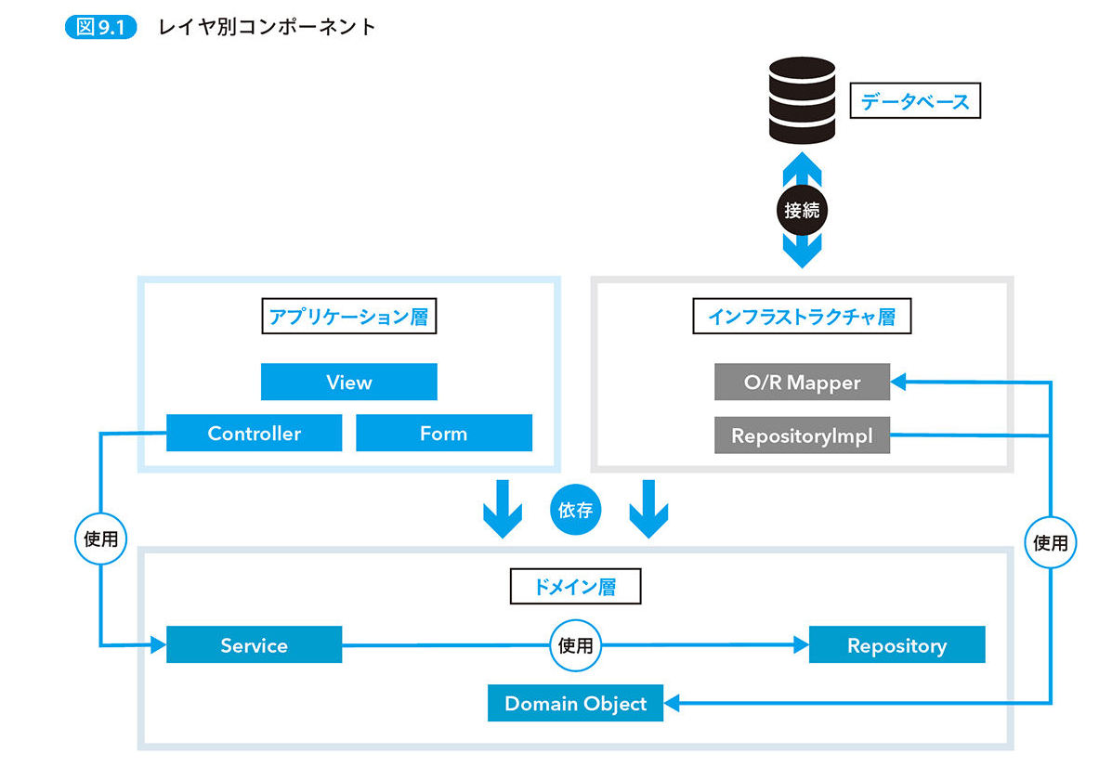
SpringFramework超入門～やさしくわかるWebアプリ開発～
P120

P122
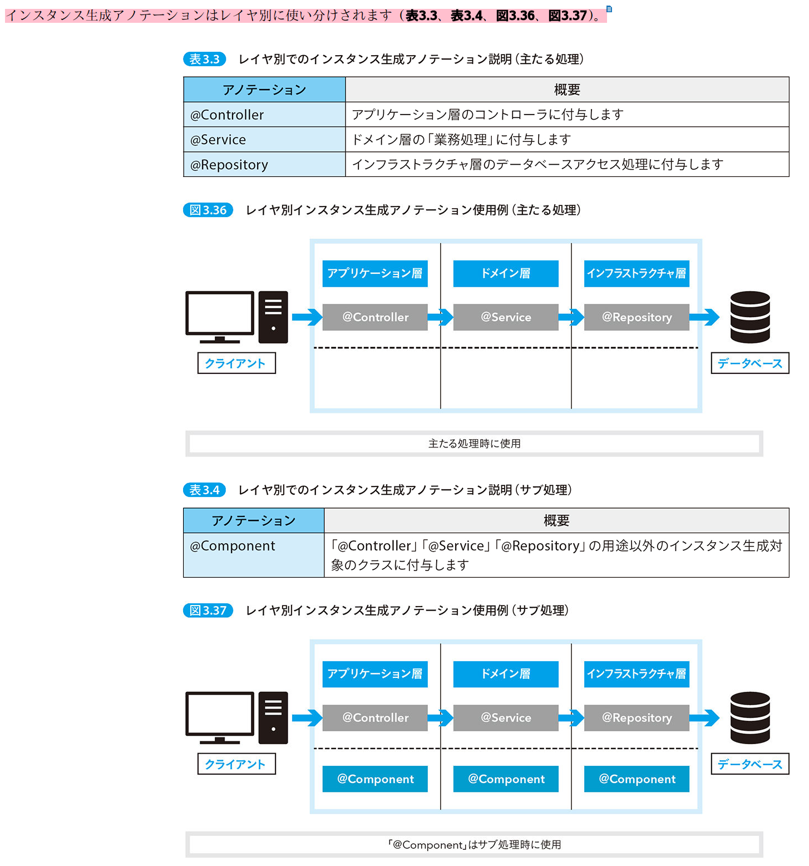

P363

URL リンク式に値を埋め込む実装方法
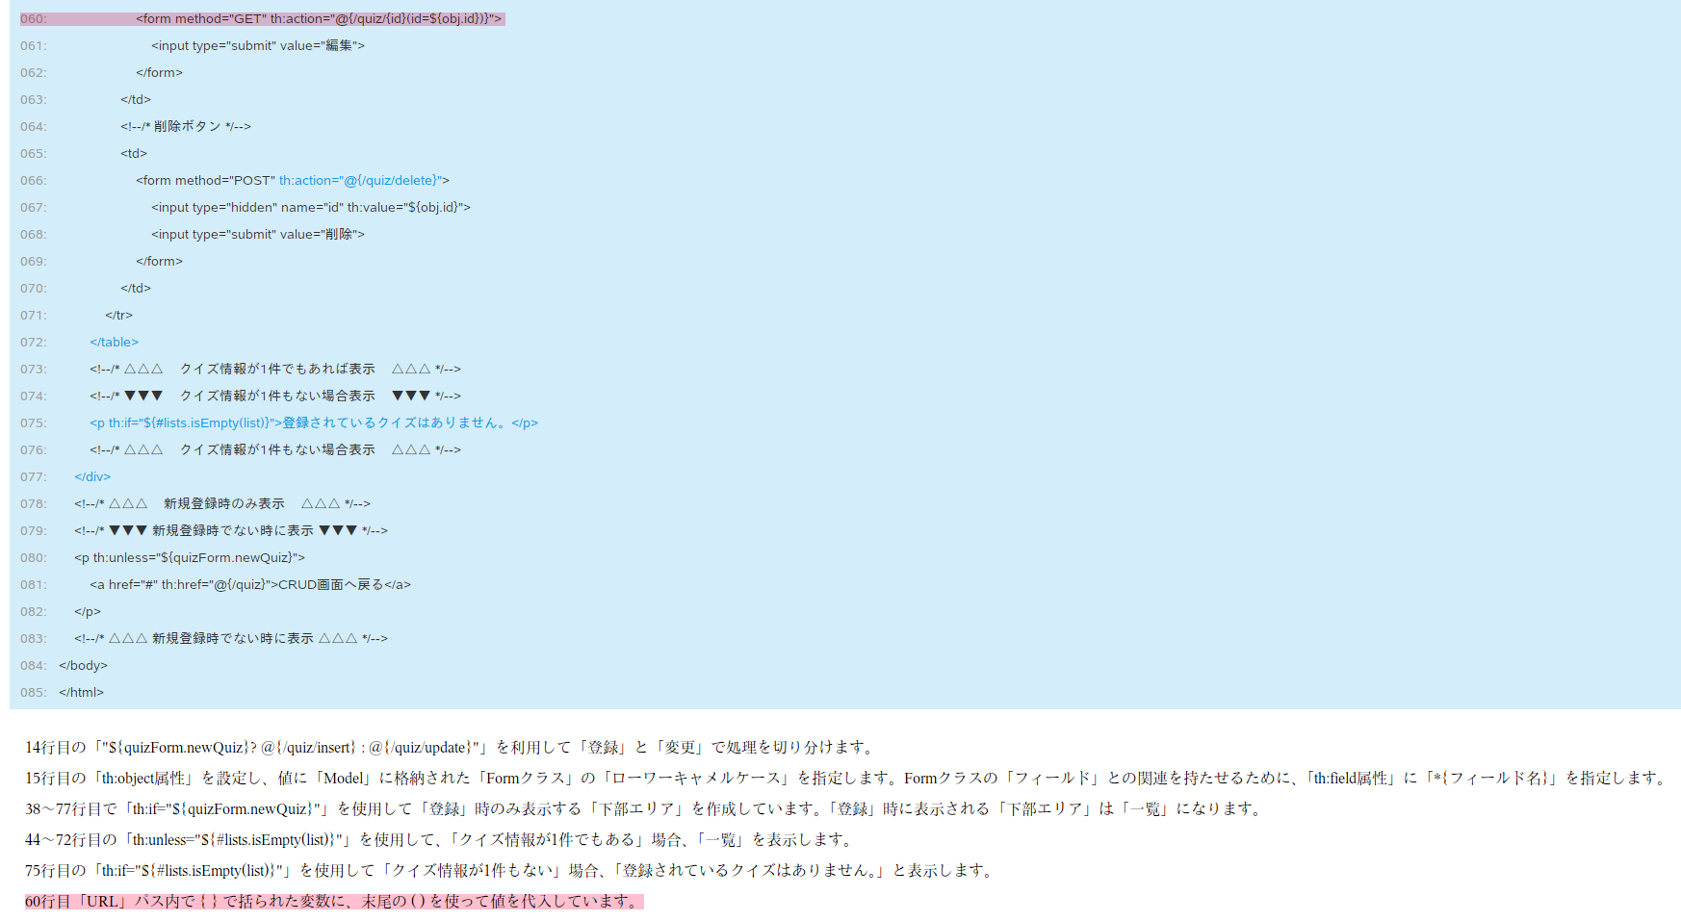
Spring Boot 3で始めるWebアプリケーション開発入門(基礎編)
P273

実装方法１ | <form method="GET" th:action="@{/quiz/__${obj.id}__}">
実装方法２ | <form method="GET" th:action="@{/quiz/{id}(id=${obj.id})}">

SpringFramework超入門～やさしくわかるWebアプリ開発～
P120

th field
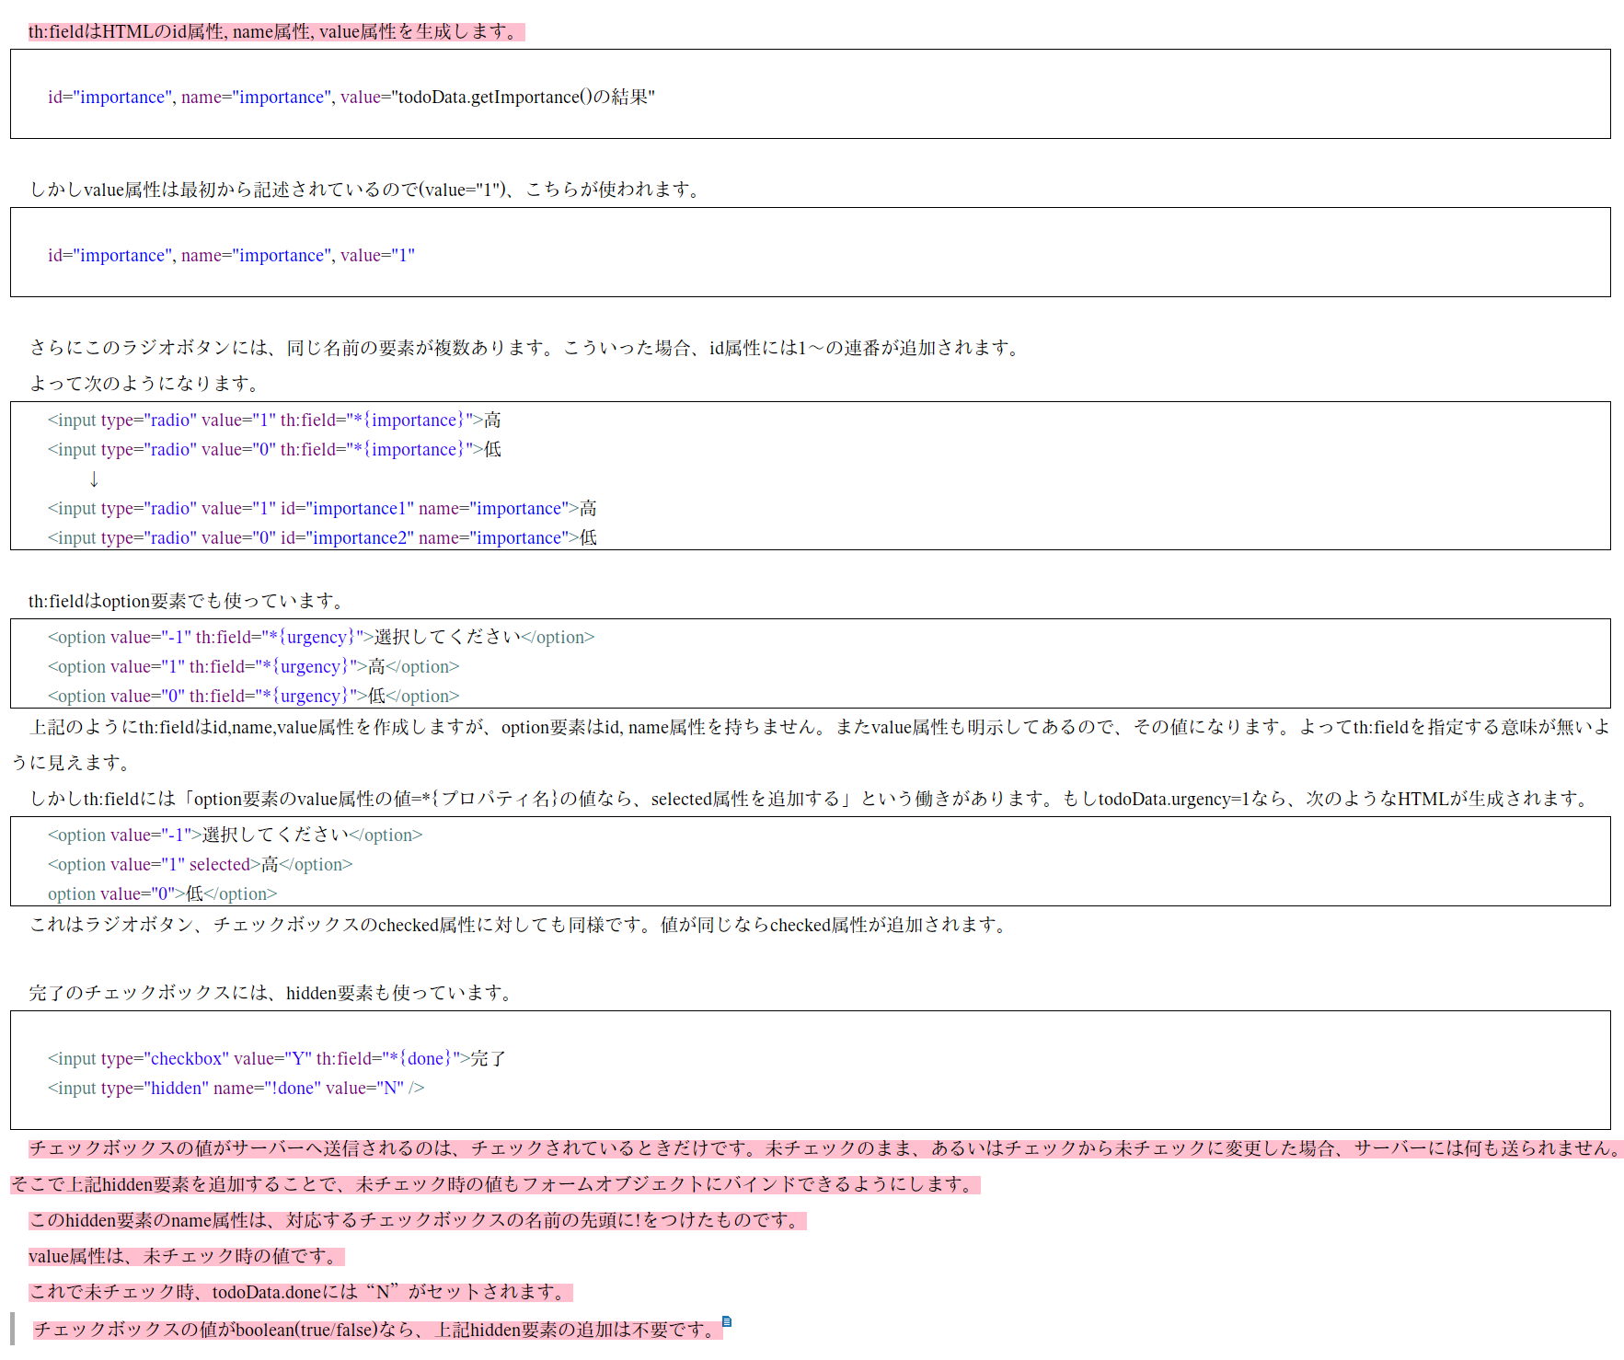
Spring Boot 3で始めるWebアプリケーション開発入門(基礎編)
P255
th:field は HTML の id 属性, name 属性, value 属性を生成します。また、それ以外にも便利な振る舞いをするので、よく理解して活用すること。

